גיליון1
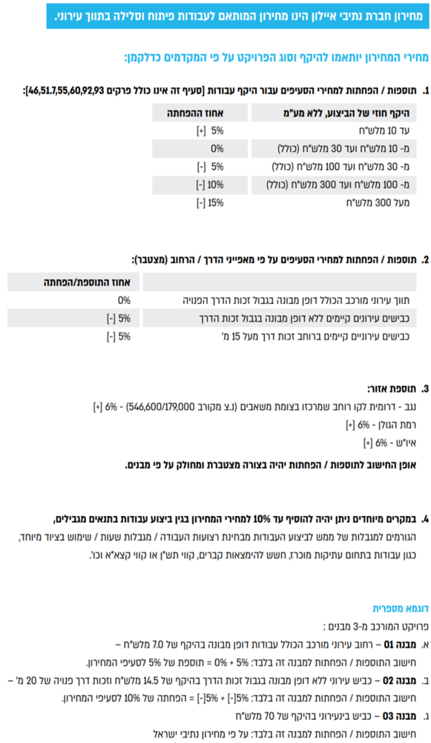

סעיף | תאור הסעיף | יחידת מידה | מחיר
מחירון נתיבי איילון 01/2026
02.00.0000 | פרק 02: עבודות בטון וקירות תומכים
02.01.0000 | קירות תומכים - כובד
02.01.0020 | קירות תומכים - כובד מבטון ב-20, בגובה עד 4.0 מ', מורכבים מאבן בעיבוד טלטיש בנדבכים כולל: עב' חפירה/חציבה, יסוד, נקזים, תפרים, עיבוד ראש קיר מבטון עם פאזות וזיון, מילוי גרנולרי בגב הקיר, נקז מבניה יבשה/יריעת ניקוז, קשירת האבנים ורשת קשירה, כיחול וכל יתר העבודות לצורך ביצוע הקיר כמפורט בתכניות ובמפרט. | מ"ק | ₪796.00
02.01.0030 | קירות תומכים - כובד מבטון ב-20, בגובה מעל 4.01 מ', מורכבים מאבן בעיבוד טלטיש בנדבכים כולל: עב' חפירה/חציבה, יסוד, נקזים, תפרים, עיבוד ראש קיר מבטון עם פאזות וזיון, מילוי גרנולרי בגב הקיר, נקז מבניה יבשה/יריעת ניקוז, קשירת האבנים ורשת קשירה, כיחול וכל יתר העבודות לצורך ביצוע הקיר כמפורט בתכניות ובמפרט. | מ"ק | ₪715.00
02.01.0040 | קירות תומכים - כובד מבטון ב-20, בגובה עד 4.0 מ', מורכבים מאבן פראית/אבן לקט. כולל: עב' חפירה/חציבה, יסוד, נקזים, תפרים, עיבוד ראש קיר מבטון עם פאזות וזיון, מילוי גרנולרי בגב הקיר, נקז מבניה יבשה/יריעת ניקוז, כיחול וכל יתר העבודות לצורך ביצוע הקיר כמפורט בתכניות ובמפרט. | מ"ק | ₪780.00
02.01.0050 | קירות תומכים - כובד מבטון ב-20, בגובה מעל 4.01 מ', מורכבים מאבן פראית/אבן לקט. כולל: עב' חפירה/חציבה, יסוד, נקזים, תפרים, עיבוד ראש קיר מבטון עם פאזות וזיון, מילוי גרנולרי בגב הקיר, נקז מבניה יבשה/יריעת ניקוז, כיחול וכל יתר העבודות לצורך ביצוע הקיר כמפורט בתכניות ובמפרט. | מ"ק | ₪700.00
02.01.0060 | קירות תומכים - כובד מבטון ב-20, בגובה עד 4.0 מ', מורכבים מאבן "חאמי" (מבוקעת), כולל: עב' חפירה/חציבה, יסוד, נקזים, תפרים, עיבוד ראש קיר מבטון עם פאזות וזיון, מילוי גרנולרי בגב הקיר, נקז מבניה יבשה/יריעת ניקוז, קשירת האבנים ורשת קשירה, כיחול וכל יתר העבודות לצורך ביצוע הקיר כמפורט בתכניות ובמפרט. | מ"ק | ₪809.00
02.01.0070 | קירות תומכים - כובד מבטון ב-20, בגובה מעל 4.01 מ', מורכבים מאבן "חאמי" (מבוקעת), כולל: עב' חפירה/חציבה, יסוד, נקזים, תפרים, עיבוד ראש קיר מבטון עם פאזות וזיון, מילוי גרנולרי בגב הקיר, נקז מבניה יבשה/יריעת ניקוז, קשירת האבנים ורשת קשירה, כיחול וכל יתר העבודות לצורך ביצוע הקיר כמפורט בתכניות ובמפרט. | מ"ק | ₪725.00
02.01.0080 | קירות תומכים - כובד מבטון ב-20, בגובה עד 4.0 מ', עם חזית בטון גלוי. סוג הבטון ב-20. כולל: כל עב' החפירה הדרושות, יסוד, נקזים, תפרים, עיבוד ראש קיר מבטון עם פאזות וזיון, מילוי גרנולרי בגב הקיר, נקז מבניה יבשה/יריעת ניקוז וכל יתר העבודות לצורך ביצוע הקיר, כמפורט בתכניות. | מ"ק | ₪632.00
02.01.0090 | קירות תומכים - כובד מבטון ב-20, בגובה מעל 4.01 מ', עם חזית בטון גלוי. סוג הבטון ב-20. כולל: כל עב' החפירה הדרושות, יסוד,נקזים, תפרים, עיבוד ראש קיר מבטון עם פאזות וזיון, מילוי גרנולרי בגב הקיר, נקז מבניה יבשה/יריעת ניקוז וכל יתר העבודות לצורך ביצוע הקיר, כמפורט בתכניות. | מ"ק | ₪567.00
02.01.0100 | הגבהת קיר כובד קיים ע"י בניית אבן (מכל סוג) בחזית ויציקת גב בטון וראש קיר מבטון ב-30 וכל ההכנות הנדרשות לרבות סיתות, ניקוי, שטיפה, קידוח והכנסת קוצים, זיון בראש קיר, קשירת האבן וכיחול, הכל לפי הפרט. | מ"ק | ₪952.00
02.01.0110 | הגבהת קיר כובד קיים מבטון ב-30 עם חזית בטון גלוי, כולל ראש קיר וכל ההכנות הנדרשות לרבות סיתות, ניקוי, שטיפה, קידוח והכנסת קוצים, זיון ראש קיר, הכל לפי הפרט. | מ"ק | ₪725.00
02.01.0120 | השלמת ראש קיר כובד (בקיר קיים) עד גובה 30 ס"מ, ע"י בניית אבן מכל סוג, דו פנים וקופינג אבן/בטון עם פאזות, כולל כל ההכנות הנדרשות לרבות סיתות, ניקוי, שטיפה, קידוח והכנסת קוצים וזיון, קשירת האבן וכיחול, הבטון ב-30. הכל לפי הפרט. | מ"א | ₪434.00
02.01.0130 | השלמת ראש קיר כובד (בקיר קיים) עד גובה 50 ס"מ, ע"י בניית אבן מכל סוג, דו פנים וקופינג אבן/בטון עם פאזות, כולל כל ההכנות הנדרשות לרבות סיתות, ניקוי, שטיפה, קידוח והכנסת קוצים וזיון, קשירת האבן וכיחול, הבטון ב-30. הכל לפי הפרט. | מ"א | ₪585.00
02.01.0140 | העמקת יסוד ע"י חפירה/חציבה ויציקת בטון ב-20, במקרה של צורך העמקת יסוד לתוך סלע עבור קיר כובד. סעיף זה יוכנס לאומדן המכרז רק במקרה של קירות בחפירה/חציבה בסלע ובכמות של עד 10% מנפח הקירות המתוכננים בחפירה/חציבה. הסעיף יופעל בביצוע רק לפי דרישה של המתכנן/יועץ קרקע. | מ"ק | ₪534.00
02.02.0000 | קירות תומכים וקירות גדר-בטון מזוין
02.02.0010 | קירות תומכים מבטון מזויין ב-30, ללא חיפוי אבן. כולל עבודות עפר, בטון רזה, יסוד, נקזים, תפרים, זיון הקיר, מילוי גרנולרי בגב הקיר וכל העבודות החומרים הדרושים לצורך ביצוע הקיר בשלמות כמפורט בתכניות. | מ"ק | ₪2,089.00
02.02.0020 | קירות גדר מבטון מזויין ב-30, ללא חיפוי אבן. כולל עבודות עפר, בטון רזה, יסוד, נקזים, תפרים, זיון הקיר, מילוי גרנולרי בגב הקיר וכל העבודות החומרים הדרושים לצורך ביצוע הקיר בשלמות כמפורט בתכניות. גובה הקיר עד 120 ס"מ ממפלס הקרקע סופי/מדרכה. | מ"ק | ₪1,618.00
02.02.0030 | קיר גדר "ניקיון" בעובי כולל של 40 ס"מ. האבן בעיבוד טלטיש מסותתת בנדבכים כולל כיחול. סוג הבטון ב-30. המחיר כולל זיון, חפירה ליסוד הקיר ויציקת היסוד, מילוי חוזר, ציפוי דו פנים עד 25 ס"מ בצד השני, נדבך מבטון עם פאזות, תפרים, נקזים, גובה הקיר עד 60 ס"מ ויימדד ממפלס קרקע סופי/מדרכה. הכל לפי פרט. | מ"א | ₪794.00
02.02.0040 | קיר גדר "ניקיון" בעובי כולל של 40 ס"מ. מאבן פראית או לקט מקומית כולל כיחול. סוג הבטון ב-30. המחיר כולל זיון, חפירה ליסוד הקיר ויציקת היסוד, מילוי חוזר, ציפוי דו פנים עד 25 ס"מ בצד השני, נדבך מבטון עם פאזות, תפרים, נקזים, גובה הקיר עד 60 ס"מ ויימדד ממפלס קרקע סופי/מדרכה. הכל לפי פרט. | מ"א | ₪764.00
02.02.0050 | קיר גדר "ניקיון" בעובי כולל של 40 ס"מ. מאבן "חאמי" (מבוקעת) כולל כיחול. סוג הבטון ב-30. המחיר כולל זיון, חפירה ליסוד הקיר ויציקת היסוד, מילוי חוזר, ציפוי דו פנים עד 25 ס"מ בצד השני, נדבך מבטון עם פאזות, תפרים, נקזים, גובה הקיר עד 60 ס"מ ויימדד ממפלס קרקע סופי/מדרכה. הכל לפי פרט. | מ"א | ₪780.00
02.02.0060 | קיר ציפוי מבטון ב-30 בעובי 20 ס"מ לפחות, יצוק כנגד כלונסאות וביניהם (העובי המינ' ממישור כלונסאות הדיפון לפני הקיר, לא ישולם עבור הנפח שבין הכלונסאות) לרבות ניקוי וסיתות הכלונסאות, קוצים קדוחים ומעוגנים לכלונסאות, נקזים, יריעת ניקוז בין הכלונסאות, הכל לפי הפרט. | מ"ר | ₪426.00
02.02.0070 | קיר ציפוי מבטון ב-30 בעובי 25 ס"מ לפחות, יצוק כנגד סלע (העובי המינ' מפני הסלע לפני הקיר, לא ישולם עבור פחת בגין חללים בחזית החפירה/חציבה) לרבות ניקוי פני החפירה מאבנים רופפות, נקזים, יריעת ניקוז בגב היציקה, הכל לפי הפרט (ברגי סלע ימדדו בנפרד). | מ"ר | ₪369.00
02.02.0080 | קיר ציפוי מבטון ב-30 בעובי 20 ס"מ לפחות יצוק כנגד קיר קיים לרבות קוצים קדוחים ומעוגנים לקירות הקיימים. | מ"ר | ₪324.00
...

